COTISATIONS
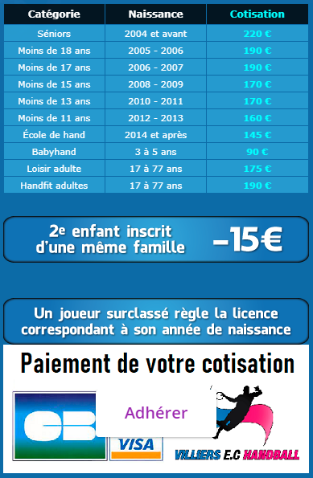
SEXE | ETAT | STATUT | NOM | PRENOM | Date de | Montant | Réduction | Montant | Nom PAYEUR | Règlement | Solde | Paiement 1 |  |  |  |  | Paiement 2 |  |  |  |  | Paiement 3 |  |  |  |  | AS | MUTATION |  |  |  |  | Adresse mail 1 | Adresse mail 2 | Adresse mail 3
 | Gest'hand |  |  |  | Naissance | de Base | Famille | NET | si différent | TOTAL | DÛ | Mode | Montant | N° CH | Mois | Dépôt | Mode | Montant | N° CH | Mois | Dépôt | Mode | Montant | N° CH | Mois | Dépôt | Collège | Club | Montant | N° CH | Date CH | Encaissement | Licencié (OBLIGATOIRE) | Parent 1 (Facultatif) | Parent 2 (Facultatif)
M | QUALIFIEE | DIR | MAZENS | DIDIER | 1963-02-07 | 0.00 | Non | 0.00 |  | 0.00 | 0.00 |  |  |  |  |  |  |  |  |  |  |  |  |  |  |  |  |  |  |  |  |  | didier.mazens@villiers-handball.fr
F | QUALIFIEE | DIR | MAZENS | CLAIRE | 1988-06-19 | 0.00 | Oui | 0.00 |  | 0.00 | 0.00 |  |  |  |  |  |  |  |  |  |  |  |  |  |  |  |  |  |  |  |  |  | claire.mazens@villiers-handball.fr
M | QUALIFIEE | JOU | MAZENS | ARNAUD | 1992-06-02 | 220.00 | Non | 220.00 |  | 220.00 | 0.00 | Chèque | 220.00 | 1684005 | SEPTEMBRE |  |  |  |  |  |  |  |  |  |  |  |  |  |  |  |  |  | mazens.arnaud@gmail.com

111 | licences "Qualifiées"
8 | licences "Validées"
0 | licences "Finalisées"
1 | licences "en cours"
21 | ABSENCES de licences

14 | Licences DIRIGEANTS
121 | Licences JOUEURS
2 | Licences LOISIRS
1 | Licences BABYHAND
0 | Licences HANDFIT |  |  | Coût moyen de licence payante |  | 179.68
3 | Licences ARBITRES seules |  |  | Coût moyen de licence |  | 158.01

